Sheet1
１）サンプルプログラム chương trình mẫu
S:\装置開発部\■共有\91_個人\湯浅\900_勉強結果\02_電話帳\sample_Exec
※設計見直しが必要 Yêu cầu xem xét thiết kế
→色々見直してください。 Hãy xem xét lại.

２）SQLiteインストール Cài đặt SQLite
S:\装置開発部\■共有\91_個人\湯浅\900_勉強結果\02_電話帳\SQLite

３）Visual Studio設定 Cài đặt Visual Studio
・NuGetで「System.Data.SQLite」を追加。 Đã thêm "System.Data.SQLite" trong NuGet.
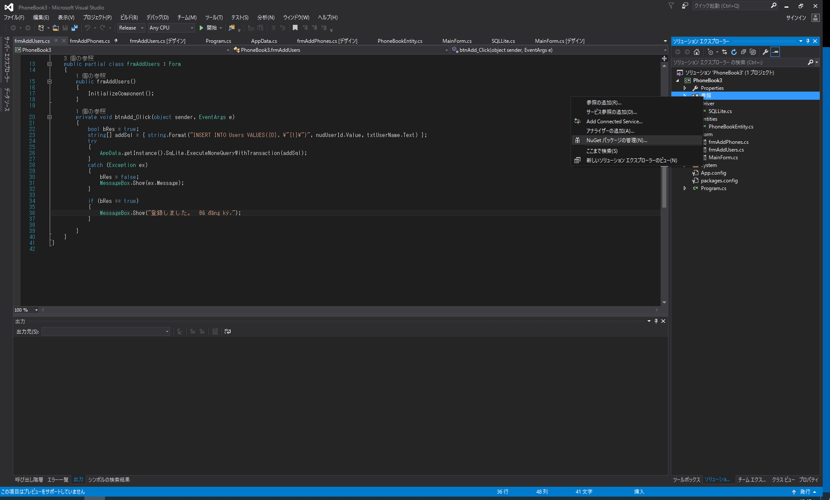

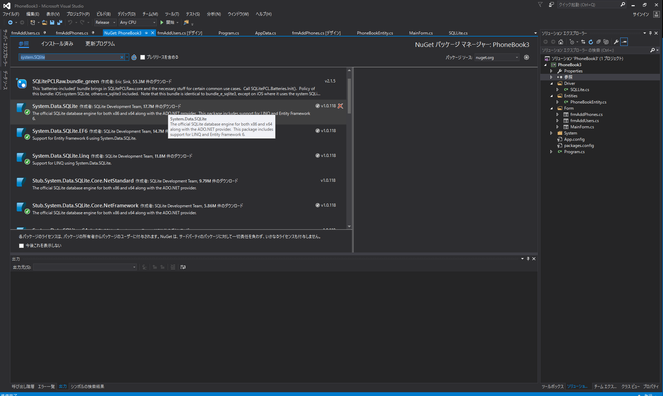

４）SQLite使い方 Cách sử dụng SQLite
S:\装置開発部\■共有\91_個人\湯浅\900_勉強結果\02_電話帳\SQLiteSampleClass

